住宿费
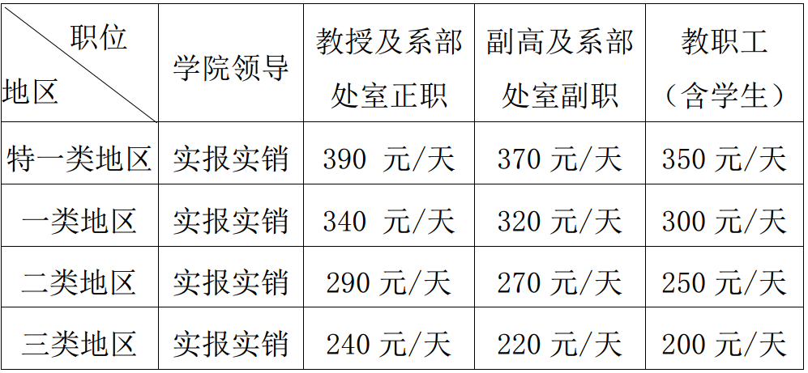
安徽信息工程学院_费用报销单_住宿费
 |  |  |  |  |  |  |  |  | 单位：元
住宿开始日期 | 住宿结束日期 | 住宿天数 | 住宾馆金额 | 住宿补助金额 | 住宿标准 | 住宿城市 | 住宿地点 | 同住人 | 备注

单项费用小计： |  |  | 0 | 0

特一类地区：北京、上海、广州、深圳、杭州 一类地区：成都、大连、东莞、海口、南京、宁波、青岛、沈阳、苏州、天津、武汉、西安、长沙、郑州、重庆 二类地区：除特一类、一类地区以外的各省会城市，以及非省会城市中经济发展较发达地区：常州、佛山、芜湖、阜阳、黄山、惠州、嘉兴、金华、喀什、洛阳、南通、泉州、厦门、上饶、绍兴、台州、温州、无锡、徐州、烟台、中山、珠海、三亚 三类地区：一般县市 注：住宿费标准为一个双人间价格

